상품제안서
데일리픽 베이 다이어리형 노트(A5) (스카이) | 상품코드: F29444

 |  |  |  |  |  |  | 02-412-0044 | www.easy1.co.kr
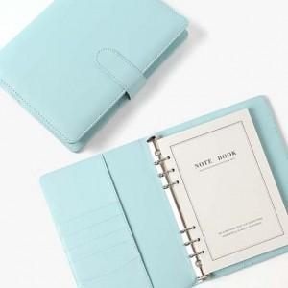

【상세/제작정보】 | 인쇄 별도문의 500세트 미만 인쇄 시 판비 추가.

【인쇄/포장옵션】 | / 포장불가능

【공급단가】 | 수량 | 50~ | 100~ | 500~ | 1,000~ | 2,000~
*VAT별도 | 단가 | 8,240원 | 8,110원 | 7,920원 | 7,600원 | 7,290원

【상품 URL】 | http://www.easy1.co.kr/src/goods_detail.php?gdno=29444

